画面定義
画面レイアウト
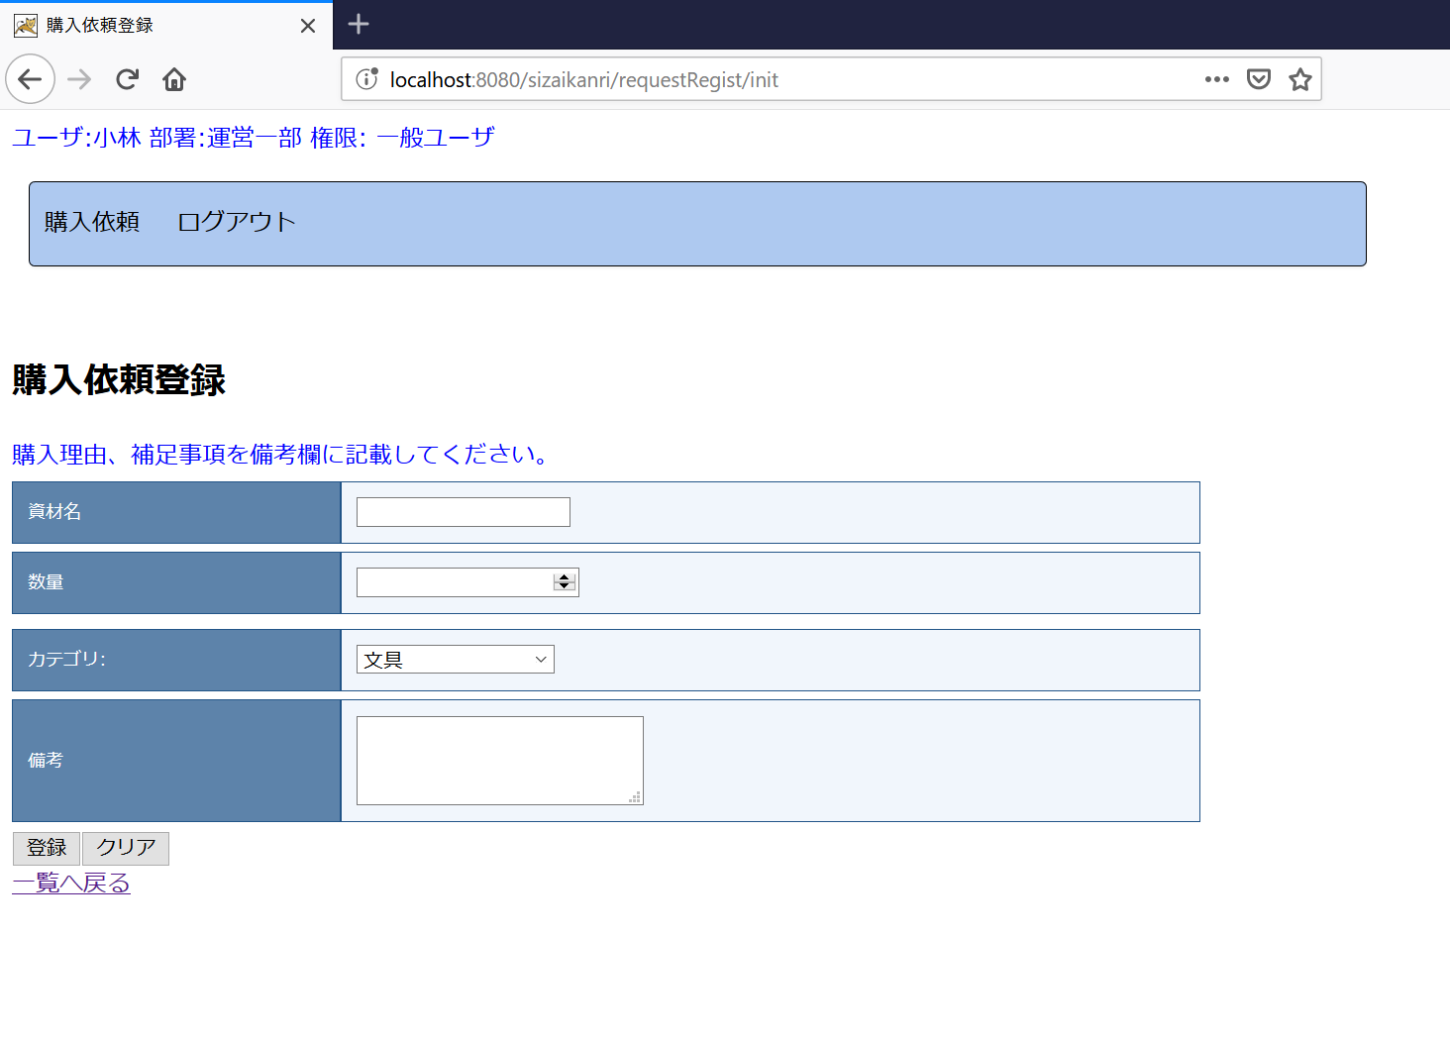
この一覧は表示のメッセージでしょうか？
ログアウトのボダンでしょうか？

 |  |  |  |  | CSS設定を適用するため、tableのクラスを"inputtable"で設定してください。

JSPファイル

購入依頼登録画面 |  | /WEB-INF/jsp/requestRegist.jsp

画面項目
番号 | 論理名 | I/O | 表示値 | 送信値 (name) | タイプ | 備考
1 | 送信フォーム | I | - | - | form | 送信先：登録実行処理 (action) 送信対象：画面項目2～7の入力値 送信Method：POST
2 | 資材名 | I/O | 画面フォーム.資材DTO.資材名 | 入力値⇒画面フォーム.資材DTO.資材名 | input type="text"
3 | 数量 | I/O | 画面フォーム.資材DTO.数量 | 入力値⇒画面フォーム.資材DTO.数量 | input type="number"
4 | カテゴリ | I/O | 画面フォーム.カテゴリリスト | 入力値⇒画面フォーム.資材DTO.カテゴリID | s:select※1
5 | 備考 | I/O | 画面フォーム.資材DTO.備考 | 入力値⇒画面フォーム.資材DTO.備考 | textarea
6 | 登録ボタン | I | ”登録” | - | input type="submit"
7 | クリアボタン | I | ”クリア” | - | input type="reset"
8 | 戻るリンク | I | "一覧へ戻る" | - | Link (aタグ) | 遷移先：購入依頼一覧（"/sizaikanri/requestList/init"）

補足：
※１
 | s:select実装例

 | <s:select name="form.sizaiDto.category_id" label="カテゴリ" list="form.categoryList" listKey="id" listValue="name" />

